Sheet1
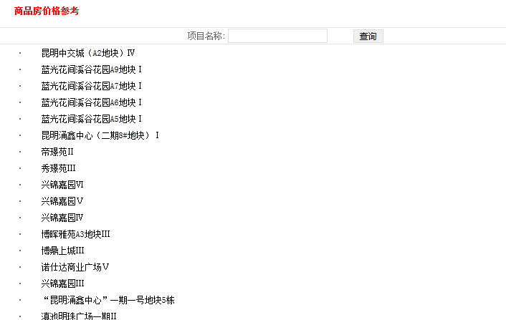
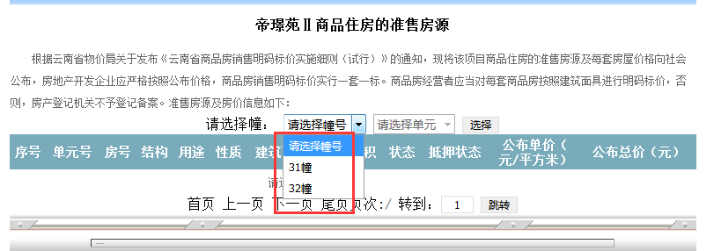
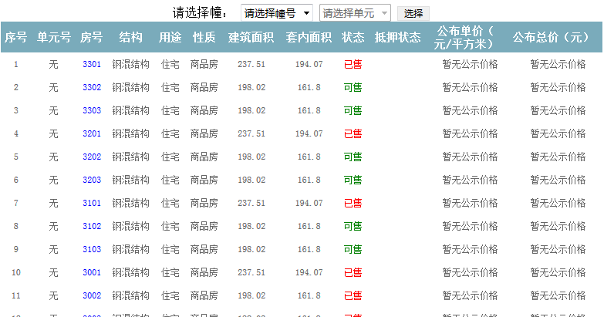
http://pre.chghouse.org/moreHousePriceList.asp
城市 | 项目名称 | 幢号 | 序号 | 单元号 | 房号 | 结构 | 用途 | 性质 | 建筑面积 | 套内面积 | 状态 | 抵押状态 | 公布单价 | 公布总价 | 更新时间 | 注：注意采集每幢房号表里的下一页；
 |  |  | 1 | 无 | 3301 | 钢混结构 | 住宅 | 商品房 | 237.51 | 194.07 | 已售 |  | 暂无公示价格 | 暂无公示价格
 |  |  | 2 | 无 | 3302 | 钢混结构 | 住宅 | 商品房 | 198.02 | 161.8 | 可售 |  | 暂无公示价格 | 暂无公示价格

